箱唛扫码
Factory name (工厂名称)
PO. Number(订单号)
Style Code.(款号) | 4786-531中国产地
Product Code.(产品编号) | CARE LABEL COMPONENT LABEL | Carton No.(箱号):
Inner Packages(包装方式） | 2000pcs/ bundle | 1/1
SIZE/qty (尺码/数量) | 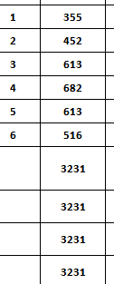
Carton Dimension（箱规） | 20*20*30 | Country of Origin：
Gross Weight（毛重） | 1.7kg | Made In China
Net Weight（净重） | 1.3kg
Remark（备注）

04786531400187 | 04786531400187
04786531400248 | 04786531400248
04786531400361 | 04786531400361
04786531400484 | 04786531400484
04786531400606 | 04786531400606
04786531400729 | 04786531400729

